Torre admin
 |  |  |  | CUADRO DE COTIZACIONES

Cuadro Comparativo de Cotizaciones

Presupuestos (a) | Empresa (Nombre fiscal de la empresa) | Imagen de referencia | Nº de CUIT, Dirección, Teléfono (Datos de la empresa) | Descripción del bien/ servicio (b) Características de los bienes/ servicios | Importe Unitario (moneda nacional) | Importe Total IVA incluido (moneda nacional) | Importe Total (moneda extranjera) | Tipo de cambio | Forma de Pago (Contado o Cheque) | Observaciones (se debe incluir toda aquella característica que no ha sido posible incluir anteriormente) | Garantía
Nº 1 | Mercado libre | 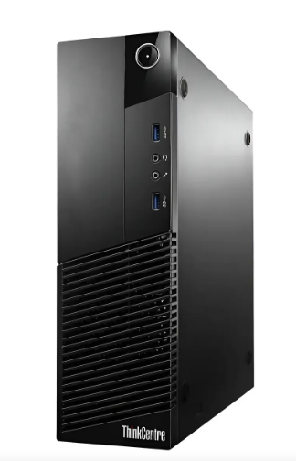 | https://www.mercadolibre.com.co/pc-cpu-hp-dell-lenovo-intel-core-i7-4ta-gen-gen-16-ram-torre/up/MCOU3396316363#polycard_client=search-desktop&float_highlight=last_units&be_origin=backend&overlay_label=not_apply&search_layout=grid&position=23&type=product&tracking_id=055d2b4a-9d52-4b40-a604-220bc3101db5&wid=MCO1661594431&sid=search | Hp Dell Lenovo Acer Clones Fujitsu-Intel Core I7-Ram 16GB | $ 443,315.97 | $ 84,230.03 | $135.27 | $527,546.00 | Efectivo - Transferencia | Computador reacondicionado para el correcto funcionamiento, no cuenta con tarjeta gráfica, sistema operativo Windows Pro, incluye cable de poder | 18 meses
Nº2 | Amazon | 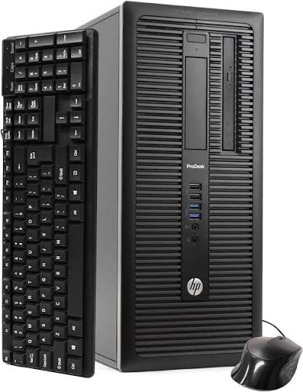 | https://www.amazon.com/-/es/Ordenador-escritorio-HP-negocios-inal%C3%A1mbrico/dp/B07XJQRMZF/ref=sr_1_1?adgrpid=145150703719&dib=eyJ2IjoiMSJ9.mDKhCrZomc09xTpYvroMpa45osBLH1F2iPPiS0Z5lWdNssvoNj_UOsa_8aAMLjklExZBGJaDN_xdeBCntzqXCbi4dA-ngS89Jqw0Z63n5f6n24Meph4g7F3y0z_B1SNxS6Cth-k1tT2Kp5Fr1KdQHYwVsa2Yc4gnBi1ggjldbSd1UKmTXZNScu6WLqH24BTPsVpYea0mC4TuAHmKf3ibU4GaZ99W3XG3bWcSRSP5dWc.U2KiDtebv3lSpGswjXmzWlWoU19pQPS-QyLY_9ezxQk&dib_tag=se&hvadid=647438321441&hvdev=c&hvlocphy=9235617&hvnetw=g&hvqmt=e&hvrand=15767104720465624043&hvtargid=kwd-303743812515&hydadcr=1188_1015033233&keywords=torre+de+pc+precio&mcid=41f98c51ec5a3c359f61116f6c49de4d&qid=1788438860&sr=8-1 | Ordenador de escritorio HP de escritorio para negocios (Intel Ci5-4570, 16 GB de RAM, disco duro de 2 TB + SSD de 120 GB, WiFi inalámbrico, puerto de pantalla, USB 3.0) Windows 11 (renovado) | $ 1,528,738.66 | $ 290,460.34 | $466.46 | $1,819,199.00 | Transferencia | Computador gamer con sistema operativo Windows 11 Pro,posee 6 núcleos, además una tarjeta gráfica integrada Radeon 530, | 1 año
Nº 3 | Compulago | 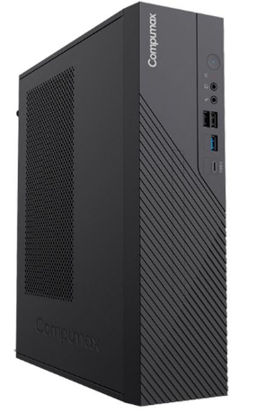 | https://compulago.com/producto/torre-clon-1-cpu-core-i3-8-gb-ssd-500-gb-2302475318/ | Torre Clon 1 CPU Core I3 8 GB SSD 500 GB | $ 1,680,000.00 | $ 319,200.00 | $512.62 | $1,999,200.00 | Tranferencia | Computador de 12va generación con velocidad de 3.3gHz, memoria DDR4, no posee software, garantía de 6 meses, fuente ATX generica | 6 meses

(a) Se deben presentar tres (3) presupuestos cuando: El valor del gasto supere el monto de pesos un mil ($ 1.000,00). Se pueden presentar al menos tres (3) solicitudes de cotización (del bien o servicio a contratar) cursadas a tres o más empresas oferentes. La selección del proveedor se hará con el criterio del más bajo precio. En caso de no contar con tres (3) presupuestos, o no poder seleccionar al proveedor que ofrece menor precio, presentar este cuadro una nota de justificación siguiendo las pautas del ítem (XX)

(b) Ejemplos: En el caso de viajes, indicar Origen/Destino (si corresponde también escalas) Si se tratara de servicios tipo catering, indicar las cantidades de asistentes, así como los días en que se demanda la prestación del servicio. Si fuera papelería indicar, cantidades de afiches, trípticos, etc.

Monitor Admin y nosotros
 |  |  |  | CUADRO DE COTIZACIONES

Cuadro Comparativo de Cotizaciones

Presupuestos (a) | Empresa (Nombre fiscal de la empresa) | Imagen | Nº de CUIT, Dirección, Teléfono (Datos de la empresa) | Descripción del bien/ servicio (b) Características de los bienes/ servicios | Importe Unitario (moneda nacional) | Importe Total IVA incluido (moneda nacional) | Importe Total (moneda extranjera) | Tipo de cambio | Forma de Pago (Contado o Cheque) | Observaciones (se debe incluir toda aquella característica que no ha sido posible incluir anteriormente) | Garantía
Nº 1 | Mercado libre | 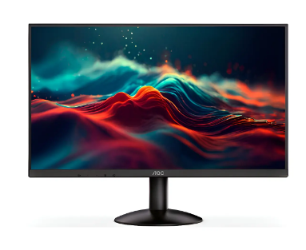 | https://www.mercadolibre.com.co/monitor-gamer--aoc-24-pulgadas-ips-100hz-bordes-delgados/up/MCOU2959743044 | Monitor Gamer Aoc 24 Pulgadas Ips 100hz Bordes Delgados | $335,294.12 | $63,705.88 | $102.31 | $399,000.00 | Transferencia - Efectivo | Pantalla LCD, con resolución Full HD (1920 px x 1080 px) | 1 año
Nº2 | Alkosto | 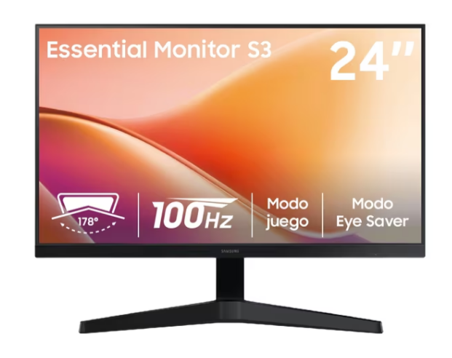 | https://www.alkosto.com/monitor-samsung-24-pulgadas-ls24f330-fhd-plano-negro/p/198957224393 | Monitor SAMSUNG 24" Pulgadas LS24F330 FHD Plano Negro | $336,075.63 | $63,854.37 | $102.55 | $399,930.00 | Transferencia | Conectividad con cable, tasa de refresco de 100Hz, incluye garantía de 36 meses | 3 años
Nº 3 | Homecenter | 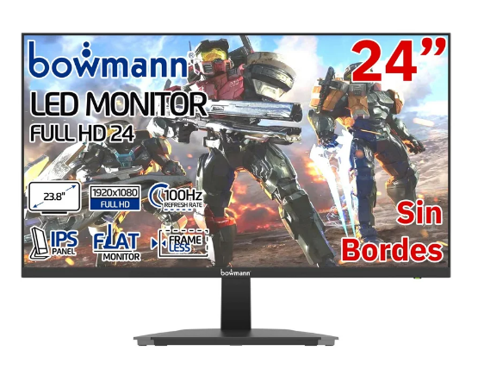 | https://www.homecenter.com.co/homecenter-co/product/777938/monitor-24-led-fhd-ips-100hz-pantalla-gamer-slim-sin-bordes/777938/ | Monitor 24' Led Fhd Ips 100hz Pantalla Gamer Slim Sin Bordes | $288,992 | $54,908.40 | $88.18 | $343,900.00 | Transferencia | Compuesto de policarbonato, su compatiilidad es universal, incluye garantía de 6 meses | 6 meses

(a) Se deben presentar tres (3) presupuestos cuando: El valor del gasto supere el monto de pesos un mil ($ 1.000,00). Se pueden presentar al menos tres (3) solicitudes de cotización (del bien o servicio a contratar) cursadas a tres o más empresas oferentes. La selección del proveedor se hará con el criterio del más bajo precio. En caso de no contar con tres (3) presupuestos, o no poder seleccionar al proveedor que ofrece menor precio, presentar este cuadro una nota de justificación siguiendo las pautas del ítem (XX)

(b) Ejemplos: En el caso de viajes, indicar Origen/Destino (si corresponde también escalas) Si se tratara de servicios tipo catering, indicar las cantidades de asistentes, así como los días en que se demanda la prestación del servicio. Si fuera papelería indicar, cantidades de afiches, trípticos, etc.

DiscoSolido Admin
 |  |  |  | CUADRO DE COTIZACIONES

Cuadro Comparativo de Cotizaciones

Presupuestos (a) | Empresa (Nombre fiscal de la empresa) | Imagenes | Nº de CUIT, Dirección, Teléfono (Datos de la empresa) | Descripción del bien/ servicio (b) Características de los bienes/ servicios | Importe Unitario (moneda nacional) | Importe Total IVA incluido (moneda nacional) | Importe Total (moneda extranjera) | Tipo de cambio | Forma de Pago (Contado o Cheque) | Observaciones (se debe incluir toda aquella característica que no ha sido posible incluir anteriormente) | Garantía
Nº 1 | MpcStore | 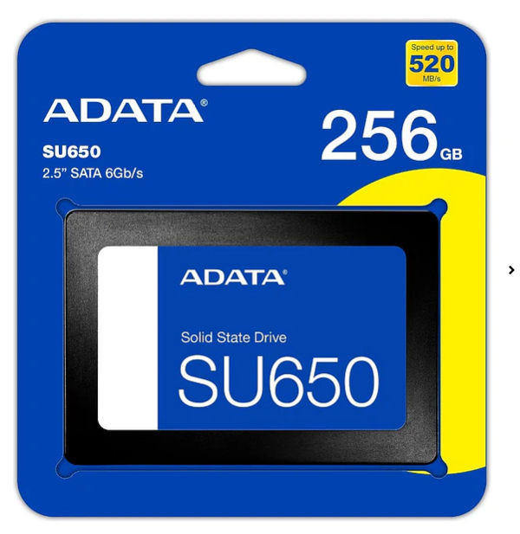 | https://www.mercadolibre.com.co/disco-solido-ssd-interno-adata-ultimate-su650-asu650ss-512gt-r-512gb/p/MCO35339869#polycard_client=recommendations_pdp-v2p&reco_backend=ranker_retrieval_system_org&reco_model=coldstart_high_exposition&reco_client=pdp-v2p&reco_item_pos=1&reco_backend_type=low_level&reco_id=a71a75c0-be90-45f3-8b66-840cf80ce175&wid=MCO2809988642&sid=recos | Disco Solido Ssd Adata Su650 Sata De 256 Gb 6Gb/s | $201,597 | $38,303.36 | $61.51 | $239,900.00 | Transferencia - Contraentrega | Lectura secuencial de hasta 520MB/s memoria Flash NAND 3D QLC, tecnología ECC LDPC, almacenamiento en caché SLC dinámico. | 3 años
Nº2 | 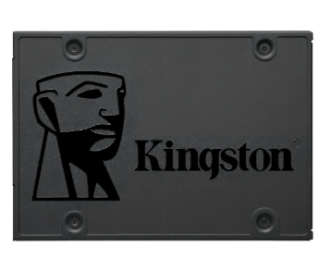 Mercado Libre |  | https://www.mercadolibre.com.co/disco-duro-solido-ssd-120gb-kingston-sata-6gbs-550450mb12-negro/p/MCO22369722?pdp_filters=item_id%3AMCO3078974568 | Disco Duro Solido Ssd 120gb Kingston Sata 6gb/s 550/450mb12 Negro | $168,063 | 31931.97 | $51.28 | $199,995.00 | Transferencia | Tipo gamer, lectura máxima de 500Mb/s, compatible con Linux, configuraciones RAID 1 | 30 días
Nº 3 | Mercado Libre | 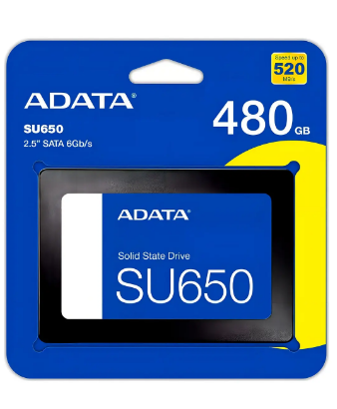 | https://www.mercadolibre.com.co/disco-solido-interno-adata-ultimate-su650-asu650ss-480gt-r-480gb-negro/p/MCO15749700#polycard_client=search-desktop&be_origin=backend&overlay_label=not_apply&search_layout=grid&position=2&type=product&tracking_id=38c5c3d6-c64c-4ea2-9f66-634894707442&wid=MCO1801969580&sid=search | Disco sólido interno Adata Ultimate SU650 ASU650SS-480GT-R 480GB negro | 231,107 | 43910.28 | $70.52 | $275,017.00 | Transferencia | Velocidad de lectura de 520 MB/s y de escritura de 450MB/s, tecnología 3D NAND, Caché SLC integrada, resistencia a impactos | 30 días

(a) Se deben presentar tres (3) presupuestos cuando: El valor del gasto supere el monto de pesos un mil ($ 1.000,00). Se pueden presentar al menos tres (3) solicitudes de cotización (del bien o servicio a contratar) cursadas a tres o más empresas oferentes. La selección del proveedor se hará con el criterio del más bajo precio. En caso de no contar con tres (3) presupuestos, o no poder seleccionar al proveedor que ofrece menor precio, presentar este cuadro una nota de justificación siguiendo las pautas del ítem (XX)

(b) Ejemplos: En el caso de viajes, indicar Origen/Destino (si corresponde también escalas) Si se tratara de servicios tipo catering, indicar las cantidades de asistentes, así como los días en que se demanda la prestación del servicio. Si fuera papelería indicar, cantidades de afiches, trípticos, etc.

Servidor Admin
 |  |  |  | CUADRO DE COTIZACIONES

Cuadro Comparativo de Cotizaciones

Presupuestos (a) | Empresa (Nombre fiscal de la empresa) | Imagenes | Nº de CUIT, Dirección, Teléfono (Datos de la empresa) | Descripción del bien/ servicio (b) Características de los bienes/ servicios | Importe Unitario (moneda nacional) | Importe Total IVA incluido (moneda nacional) | Importe Total (moneda extranjera) | Tipo de cambio | Forma de Pago (Contado o Cheque) | Observaciones (se debe incluir toda aquella característica que no ha sido posible incluir anteriormente) | Garantía
Nº 1 | Distrisant | 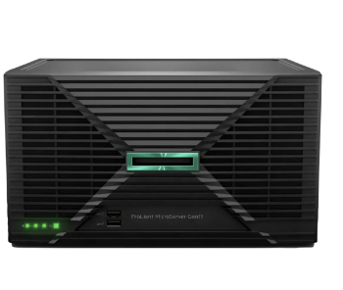 | https://www.distrisantcolombia.com/product-page/servidor-hpe-proliant-dl380-gen10-2x-xeon-gold-6136-ram-64gb-ddr4-ssd-800gb | Servidor HPE ProLiant DL380 Gen10, 2x Xeon Gold 6138, RAM 64GB DDR4, SSD 800GB | $ 7,983,193.28 | $ 1,516,806.72 | $2,435.90 | $9,500,000.00 | Transferencia | Procesadores 2x Intel Xeon Gold 6138 2.00GHz 40-Core 80-Thread, memoria RAM 64GB DDR4 ECC, SSD Enterprise 800GB de 12Gbps 2.5in SFF SAS (Max. 8 discos SFF), controladora RAID HPE Smart Array P408i-a SR Gen10 0/1/10/5, puertos de red 4x GbE, fuentes de poder 2x 500W, iLO 5 Standard | 6 meses
Nº2 | Mercado Libre |  | https://www.mercadolibre.com.co/servidor-hpe-proliant-microserver-gen11-xeon-6325p-16gb-2tb/up/MCOU3942682101#polycard_client=search-desktop&be_origin=backend&overlay_label=not_apply&search_layout=grid&position=2&type=product&tracking_id=271a1484-c2cd-435e-9c55-fac4d3d9e298&wid=MCO1929250567&sid=search | Servidor Hpe Proliant Microserver Gen11 Xeon 6325p 16gb 2tb | $ 7,941,176.47 | $ 1,508,823.53 | $2,423.08 | $9,450,000.00 | Transferencia | Memoria RAM: 16 GB, con procesador Intel Xeon 6325P Quad Core de 3.50GHz | 12 meses
Nº 3 | Compulago |  | https://compulago.com/producto/hpe-proliant-ml30-gen10-plus-server-p44719-001-2323-03350081/ | HPE Proliant ML30 GEN10 Plus Server P44719 001 | $ 6,378,151.26 | $ 1,211,848.74 | $1,946.15 | $7,590,000.00 | Transferencia | Velocidad de 2.5 GHz hasta 4.5GHz, procesador Intel Xeon E-2414, unidades rack 4U, garantía de 12 meses | 12 meses

(a) Se deben presentar tres (3) presupuestos cuando: El valor del gasto supere el monto de pesos un mil ($ 1.000,00). Se pueden presentar al menos tres (3) solicitudes de cotización (del bien o servicio a contratar) cursadas a tres o más empresas oferentes. La selección del proveedor se hará con el criterio del más bajo precio. En caso de no contar con tres (3) presupuestos, o no poder seleccionar al proveedor que ofrece menor precio, presentar este cuadro una nota de justificación siguiendo las pautas del ítem (XX)

(b) Ejemplos: En el caso de viajes, indicar Origen/Destino (si corresponde también escalas) Si se tratara de servicios tipo catering, indicar las cantidades de asistentes, así como los días en que se demanda la prestación del servicio. Si fuera papelería indicar, cantidades de afiches, trípticos, etc.

Disco duro interno Admin
 |  |  |  | CUADRO DE COTIZACIONES

Cuadro Comparativo de Cotizaciones

Presupuestos (a) | Empresa (Nombre fiscal de la empresa) | Imagenes | Nº de CUIT, Dirección, Teléfono (Datos de la empresa) | Descripción del bien/ servicio (b) Características de los bienes/ servicios | Importe Unitario (moneda nacional) | Importe Total IVA incluido (moneda nacional) | Importe Total (moneda extranjera) | Tipo de cambio | Forma de Pago (Contado o Cheque) | Observaciones (se debe incluir toda aquella característica que no ha sido posible incluir anteriormente) | Garantía
Nº 1 | LifeMax | 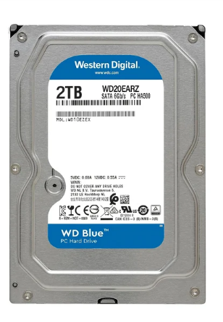 | https://lifemaxdistribuidora.cl/products/disco-duro-interno-western-digital-blue-2tb-3-5-sata-3-5400rpm-cache-64mb-pc-dvr-nvr-wd20earz?variant=45104763175162&country=AE&currency=CLP&utm_medium=product_sync&utm_source=google&utm_content=sag_organic&utm_campaign=sag_organic&srsltid=AfmBOoo_H9T8HTN9pe8yIAeD6yvxLB7oeSo14q7r1ltkDIBYjqRoyU3W430 | Disco Duro Interno Western Digital Blue 2TB 3.5" SATA 3 5400Rpm Cache 64MB PC/DVR/NVR [ WD20EARZ ] | $52,171 | $9,912.41 | $15.92 | $62,083.00 | Transferencia | HDD Ideal para usar como unidad primaria en PC de escritorio y para aplicaciones, desgaste menor en la cabeza de grabación y en el medio, protección del disco durante el transporte, bajo consumo de energía y buena compatibilidad | 1 año
Nº2 | Falabella | 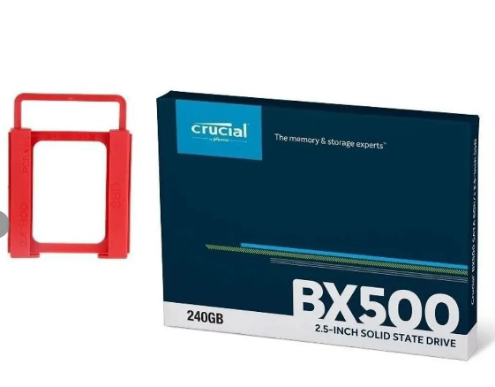 | https://www.falabella.com.co/falabella-co/product/124164038/Disco-solido-ssd-crucial-bx500-2.5-240gb-+-adapta/124164040 | Disco solido ssd crucial bx500 2.5 240gb + adapta | $276,387 | 52513.45 | $84.33 | $328,900.00 | Transferencia | Velocidades de lectura secuenciales de hasta 540 MB/s y escritura secuenciales de hasta 500 MB/s, compatible con Windows, | 30 días
Nº 3 | Falabella | 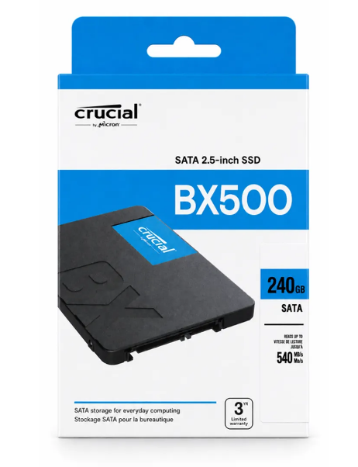 | https://www.falabella.com.co/falabella-co/product/155554437/disco-duro-solido-ssd-240gb-crucial-bx500/155554438 | Disco Duro Solido Ssd 240gb Crucial BX500 | 326,050 | 61949.58 | $99.49 | $388,000.00 | Transferencia | Ofrece un inicio del sistema operativo más veloz, cargas rápidas de aplicaciones y una mejor respuesta en todas tus tareas diarias, proporciona un funcionamiento silencioso, menor consumo de energía, mayor resistencia a golpes y vibraciones, velocidad de lectura de hasta 540 MB/s velocidad de escritura de hasta 500 MB/s, compatible con computadores de escritorio y portátiles con interfaz SATA | 30 días

(a) Se deben presentar tres (3) presupuestos cuando: El valor del gasto supere el monto de pesos un mil ($ 1.000,00). Se pueden presentar al menos tres (3) solicitudes de cotización (del bien o servicio a contratar) cursadas a tres o más empresas oferentes. La selección del proveedor se hará con el criterio del más bajo precio. En caso de no contar con tres (3) presupuestos, o no poder seleccionar al proveedor que ofrece menor precio, presentar este cuadro una nota de justificación siguiendo las pautas del ítem (XX)

(b) Ejemplos: En el caso de viajes, indicar Origen/Destino (si corresponde también escalas) Si se tratara de servicios tipo catering, indicar las cantidades de asistentes, así como los días en que se demanda la prestación del servicio. Si fuera papelería indicar, cantidades de afiches, trípticos, etc.

Teclado Admin y nosotros
 |  |  |  | CUADRO DE COTIZACIONES

Cuadro Comparativo de Cotizaciones

Presupuestos (a) | Empresa (Nombre fiscal de la empresa) | Imagenes | Nº de CUIT, Dirección, Teléfono (Datos de la empresa) | Descripción del bien/ servicio (b) Características de los bienes/ servicios | Importe Unitario (moneda nacional) | Importe Total IVA incluido (moneda nacional) | Importe Total (moneda extranjera) | Tipo de cambio | Forma de Pago (Contado o Cheque) | Observaciones (se debe incluir toda aquella característica que no ha sido posible incluir anteriormente) | Garantía
Nº 1 | Falabella |  | https://www.falabella.com.co/falabella-co/product/153239857/combo-bluetooth-logitech-mk250-teclado-y-mouse-compactos-mouse-negro-teclado-negro/153239858 | Combo Bluetooth Logitech Mk250, Teclado Y Mouse Compactos Mouse Negro Teclado Negro | $ 100,756.30 | $ 19,143.70 | $30.74 | $119,900.00 | Transferencia | Tecnología inalámbrica Bluetooth, el teclado MK250, teclas de larga duración, diseño resistente a derrames, duración de la batería del teclado de 12 meses | 30 días
Nº2 | Ëxito | 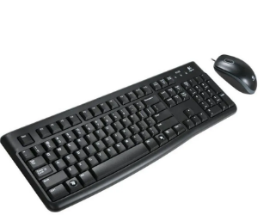 | https://www.exito.com/kit-de-teclado-y-mouse-logitech-mk120-102786014-mp/p?idsku=102786014&srsltid=AfmBOorqVDMEKx6R4M6xpA2GSp838-eOk2tUe9Z6NbTtKcP0ZPA8h2K4-sM | Kit De Teclado Y Mouse Logitech Mk120 | $ 62,184.87 | $ 11,815.13 | $18.97 | $74,000.00 | Transferencia | Resistente a salpicaduras compatible a sistema Windows 7 y superiores | 12 meses
Nº 3 | 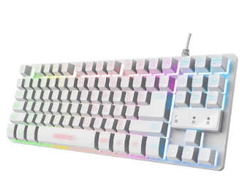 Mercado Libre |  | https://www.mercadolibre.com.co/teclado-gamer-trust-gtx-833-tkl-blanco-mecanico-rgb-usb-espanol/p/MCO37037697?matt_tool=19390127&utm_source=google_shopping&utm_medium=organic&pdp_filters=item_id%3AMCO2673888042&from=gshop | Teclado Gamer Trust GTX 833 TKL Blanco Mecánico RGB USB Español | $ 93,277.31 | $ 17,722.69 | $28.46 | $111,000.00 | Transferencia | Conectividad USB, contiene retroiluminación, compatible con algunas consolas | 30 días

(a) Se deben presentar tres (3) presupuestos cuando: El valor del gasto supere el monto de pesos un mil ($ 1.000,00). Se pueden presentar al menos tres (3) solicitudes de cotización (del bien o servicio a contratar) cursadas a tres o más empresas oferentes. La selección del proveedor se hará con el criterio del más bajo precio. En caso de no contar con tres (3) presupuestos, o no poder seleccionar al proveedor que ofrece menor precio, presentar este cuadro una nota de justificación siguiendo las pautas del ítem (XX)

(b) Ejemplos: En el caso de viajes, indicar Origen/Destino (si corresponde también escalas) Si se tratara de servicios tipo catering, indicar las cantidades de asistentes, así como los días en que se demanda la prestación del servicio. Si fuera papelería indicar, cantidades de afiches, trípticos, etc.

Mouse Admin y nosotros
 |  |  |  | CUADRO DE COTIZACIONES

Cuadro Comparativo de Cotizaciones

Presupuestos (a) | Empresa (Nombre fiscal de la empresa) | Imagenes | Nº de CUIT, Dirección, Teléfono (Datos de la empresa) | Descripción del bien/ servicio (b) Características de los bienes/ servicios | Importe Unitario (moneda nacional) | Importe Total IVA incluido (moneda nacional) | Importe Total (moneda extranjera) | Tipo de cambio | Forma de Pago (Contado o Cheque) | Observaciones (se debe incluir toda aquella característica que no ha sido posible incluir anteriormente) | Garantía
Nº 1 | Panamericana | 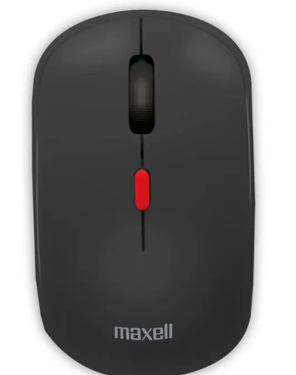 | https://www.panamericana.com.co/mouse-inalambrica-maxell-mowl-100-negro-678737/p?idsku=678737&srsltid=AfmBOooP69wv8oSmK6eLYkttqe4qDEqiwSaI2q0UkC8pzqmkXn6dpKIWMIw | Mouse inalámbrico Maxell Mowl-100, negro | $ 41,932.77 | $ 7,967.23 | $12.79 | $49,900.00 | Transferencia | Compatible con Mac OS, Windows y dispositivos con puerto USB, tecnología inalámbrica de 2.4 GHz, configuraciones de DPI de 3 niveles (800/1200/1600), diseño ergonómico, material antideslizante, incluye receptor USB | 1 año
Nº2 | Éxito | 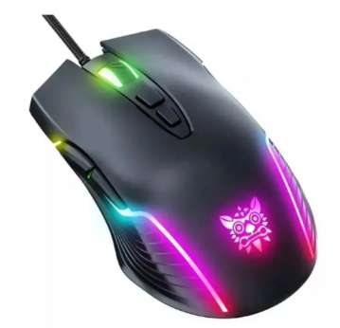 | https://www.exito.com/mouse-gamer-de-juego-negro-computador-mouses-teclados-103740758-mp/p?idsku=103740758&srsltid=AfmBOorJJKuOCQ03gkgCHRr6vZPljyl7fodPQYAamROBXRGZ6Ow7TT0IZT8 | Mouse Gamer De Juego Negro Computador Mouses Teclados | $ 32,367.23 | $ 6,149.77 | $9.88 | $38,517.00 | Transferencia | Es gamer con sensor óptico BlueEye 6400 dpi compatibilidad en Windows 2000, Windows 98, Windows ME, Windows NT, Windows XP, Windows 10, Windows 7, Windows 8, conexión USB, con cable, rueda de desplazamiento, luces. | 1 mes
Nº 3 | Éxito | 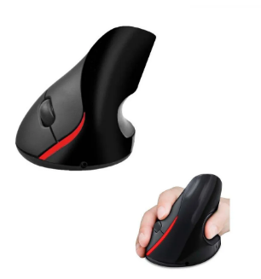 | https://www.exito.com/mouse-con-cable-usb-rueda-scroll-optico-negro-para-pc-102343582-mp/p?idsku=102343582&srsltid=AfmBOoq7cq1T9DT8uSo51giO809McKA4CudTJQ9Q2JC7UPwvNBTvXyKWjNc | Mouse Con Cable Usb Rueda Scroll Óptico Negro Para Pc | $ 15,126.05 | $ 2,873.95 | $4.62 | $18,000.00 | Transferencia | Sensor óptico, ergonómico, con rueda, es alámbrico con conector USB | 1 mes

(a) Se deben presentar tres (3) presupuestos cuando: El valor del gasto supere el monto de pesos un mil ($ 1.000,00). Se pueden presentar al menos tres (3) solicitudes de cotización (del bien o servicio a contratar) cursadas a tres o más empresas oferentes. La selección del proveedor se hará con el criterio del más bajo precio. En caso de no contar con tres (3) presupuestos, o no poder seleccionar al proveedor que ofrece menor precio, presentar este cuadro una nota de justificación siguiendo las pautas del ítem (XX)

(b) Ejemplos: En el caso de viajes, indicar Origen/Destino (si corresponde también escalas) Si se tratara de servicios tipo catering, indicar las cantidades de asistentes, así como los días en que se demanda la prestación del servicio. Si fuera papelería indicar, cantidades de afiches, trípticos, etc.

Portatil Nosotros
 |  |  |  | CUADRO DE COTIZACIONES

Cuadro Comparativo de Cotizaciones

Presupuestos (a) | Empresa (Nombre fiscal de la empresa) | Imagenes | Nº de CUIT, Dirección, Teléfono (Datos de la empresa) | Descripción del bien/ servicio (b) Características de los bienes/ servicios | Importe Unitario (moneda nacional) | Importe Total IVA incluido (moneda nacional) | Importe Total (moneda extranjera) | Tipo de cambio | Forma de Pago (Contado o Cheque) | Observaciones (se debe incluir toda aquella característica que no ha sido posible incluir anteriormente) | Garantía
Nº 1 | MERCADO LIBRE | 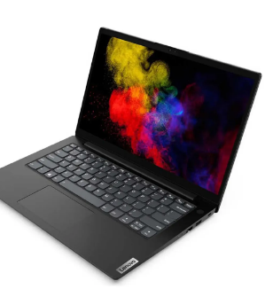 | https://articulo.mercadolibre.com.co/MCO-1402404819-portatil-lenovo-ryzen-7-5825u-ram-24gb-solido-512gb-fhd-_JM?matt_tool=20886709&matt_word=&matt_source=google&matt_campaign_id=20916441025&matt_ad_group_id=156972020149&matt_match_type=&matt_network=g&matt_device=c&matt_creative=686533174229&matt_keyword=&matt_ad_position=&matt_ad_type=pla&matt_merchant_id=479586281&matt_product_id=MCO1402404819&matt_product_partition_id=2271169143581&matt_target_id=pla-2271169143581&cq_src=google_ads&cq_cmp=20916441025&cq_net=g&cq_plt=gp&cq_med=pla&gad_source=1&gclid=Cj0KCQjwltKxBhDMARIsAG8KnqUle6bx9CLf9aNeFB_TQ_sXvdvRZ6pU2IEDLCUUxUcyk94JFSDLMIkaArdBEALw_wcB | Portatil Lenovo Ryzen 7 5825u Ram 24gb Solido 512gb Fhd | $ 2,129,890.00 | $ 2,534,569.10 | $1,196.02 | $4,664,459.10 | CONTADO | El Logitech MK250 es una alternativa adecuada para actividades administrativas porque incluye teclado y mouse en un solo producto, ofrece conectividad inalámbrica y un diseño compacto. Su principal ventaja es la practicidad y facilidad de uso, además de reducir la cantidad de cables en el espacio de trabajo. | 12 meses
Nº2 | 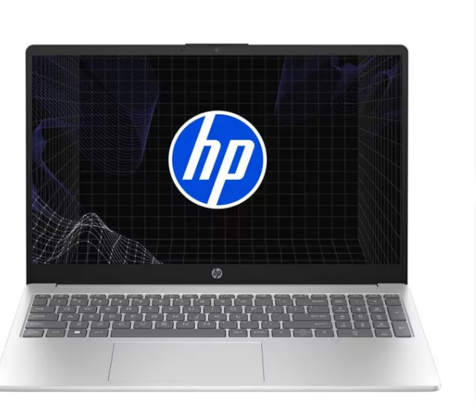 ALKOSTO |  | https://www.alkosto.com/computador-portatil-asus-vivobook-156-pulgadas-x1504za-intel-core-i5-ram-8gb-disco-ssd-512-gb-azul/p/4711387276068 | Computador Portátil ASUS Vivobook 15.6" Pulgadas X1504ZA - Intel Core i5 - RAM 8GB - Disco SSD 512 GB - Azul | $ 1,849,000.00 | $ 2,200,310.00 | $1,038.28 | $4,049,310.00 | CONTADO | El Logitech MK120 representa una opción económica y funcional para puestos administrativos. Incluye teclado y mouse, utiliza conexión USB y ofrece las funciones necesarias para tareas de digitación, navegación y manejo de aplicaciones. Su principal ventaja es la relación entre funcionalidad y precio. | 12 meses
Nº 3 | KTRONIX | 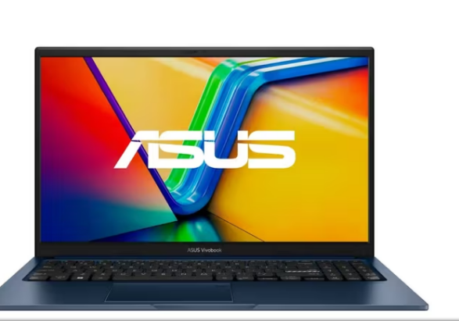 | https://www.ktronix.com/computador-portatil-hp-pavilion-156-pulgadas-eg2526la-intel-core-i5-ram-8gb-disco-ssd-512gb-azul/p/198122317813 | Computador Portátil HP Pavilion 15.6" Pulgadas Eg2526la - Intel Core i5 - RAM 8GB - Disco SSD 512GB - Azul | $ 2,249,000.00 | $ 2,676,310.00 | $1,262.90 | $4,925,310.00 | CONTADO | El Trust GTX 833 ofrece características superiores para usuarios que requieren un teclado mecánico, como retroiluminación RGB y mayor personalización. Sin embargo, su precio es superior al de las alternativas básicas, por lo que para un puesto exclusivamente administrativo puede representar un gasto adicional que no necesariamente es indispensable. | 12 meses

(a) Se deben presentar tres (3) presupuestos cuando: El valor del gasto supere el monto de pesos un mil ($ 1.000,00). Se pueden presentar al menos tres (3) solicitudes de cotización (del bien o servicio a contratar) cursadas a tres o más empresas oferentes. La selección del proveedor se hará con el criterio del más bajo precio. En caso de no contar con tres (3) presupuestos, o no poder seleccionar al proveedor que ofrece menor precio, presentar este cuadro una nota de justificación siguiendo las pautas del ítem (XX)

(b) Ejemplos: En el caso de viajes, indicar Origen/Destino (si corresponde también escalas) Si se tratara de servicios tipo catering, indicar las cantidades de asistentes, así como los días en que se demanda la prestación del servicio. Si fuera papelería indicar, cantidades de afiches, trípticos, etc.

Disco mecanico Nosotros
M
 |  |  | CUADRO DE COTIZACIONES

Cuadro Comparativo de Cotizaciones

Presupuestos (a) | Empresa (Nombre fiscal de la empresa) | Imágenes | N.º de CUIT, Dirección, Teléfono (Datos de la empresa) | Descripción del bien/servicio (Características de los bienes/servicios) | Importe Unitario (moneda nacional) | Importe Total IVA incluido (moneda nacional) | Importe Total (moneda extranjera) | Tipo de cambio | Forma de Pago (Contado o Cheque) | Observaciones | Garantía
N.º 1 | MERCADO LIBRE |  | https://www.mercadolibre.com.co/disco-duro-interno-western-digital-wd5000lpcx-500gb-azul-bueno-reacondicionado/p/MCO2021004002?pdp_filters=item_id%3AMCO4221770258&from=gshop&matt_tool=15860649&matt_word=&matt_source=google&matt_campaign_id=22126928798&matt_ad_group_id=191734514775&matt_match_type=&matt_network=g&matt_device=m&matt_creative=791890237104&matt_keyword=&matt_ad_position=&matt_ad_type=pla&matt_merchant_id=735127761&matt_product_id=MCO2021004002-product&matt_product_partition_id=2523058298364&matt_target_id=pla-2523058298364&cq_src=google_ads&cq_cmp=22126928798&cq_net=g&cq_plt=gp&cq_med=pla&gad_source=1&gad_campaignid=22126928798&gclid=CjwKCAjwy5rUBhB5EiwAIoAtCrgHNkHuZBIR7Aq0e4iGW_aIiBzAVZF6J1UeoJkNHXImHzhsdYSEDRoCRMcQAvD_BwE | Disco duro interno Western Digital WD5000LPCX de 500 GB, reacondicionado, color azul. Es un HDD interno destinado al almacenamiento de información. | $63,500 | $63,500 | No aplica | No aplica | CONTADO | Producto reacondicionado. Capacidad de 500 GB. Se debe verificar el estado del producto y las condiciones de garantía antes de la compra. | 30 días
N.º 2 | FALABELLA – EXONICA SAS | 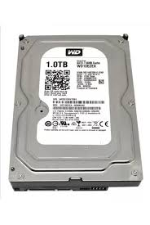 | https://www.falabella.com.co/falabella-co/product/140107283/DISCO-DURO-DE-3-TERAS-PULL-WESTER-DIGITAL,-HITACHI,-HGST-Y-MAS-DVR/140107284 | Disco duro HDD de 3 TB, modelo D3000, conexión cableada, condición nueva. Producto ofrecido para almacenamiento y compatible con diferentes equipos. | $429,800 | $429,800 | No aplica | No aplica | CONTADO | Producto nuevo. Capacidad de 3 TB. Garantía indicada de 1 año. Vendido por Exonica SAS. | 30 días
N.º 3 | 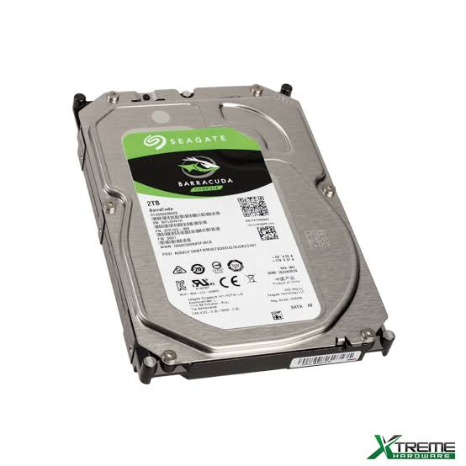 FALABELLA – EXONICA SAS |  | https://www.falabella.com.co/falabella-co/product/121185313/DISCO-DURO-DE-2-TERAS-WESTER-DIGITAL,-SEAGATE,-HITACHI./121185314 | Disco duro HDD interno de 2 TB, modelo D2000, compatible con PC/notebook, conexión cableada y condición nueva. | $349,900 | $349,900 | No aplica | No aplica | CONTADO | Producto nuevo. Capacidad de 2 TB. Vendido por Exonica SAS. En la publicación aparece envío gratis. | 30 días

(a) Se deben presentar tres (3) presupuestos cuando: El valor del gasto supere el monto de pesos un mil ($ 1.000,00). Se pueden presentar al menos tres (3) solicitudes de cotización (del bien o servicio a contratar) cursadas a tres o más empresas oferentes. La selección del proveedor se hará con el criterio del más bajo precio. En caso de no contar con tres (3) presupuestos, o no poder seleccionar al proveedor que ofrece menor precio, presentar este cuadro una nota de justificación siguiendo las pautas del ítem (XX)

(b) Ejemplos: En el caso de viajes, indicar Origen/Destino (si corresponde también escalas) Si se tratara de servicios tipo catering, indicar las cantidades de asistentes, así como los días en que se demanda la prestación del servicio. Si fuera papelería indicar, cantidades de afiches, trípticos, etc.

Servidor Nosotros
 |  |  | CUADRO DE COTIZACIONES

Cuadro Comparativo de Cotizaciones

Presupuestos (a) | Empresa (Nombre fiscal de la empresa) | Imágenes | N.º de CUIT, Dirección, Teléfono (Datos de la empresa) | Descripción del bien/servicio (Características de los bienes/servicios) | Importe Unitario (moneda nacional) | Importe Total IVA incluido (moneda nacional) | Importe Total (moneda extranjera) | Tipo de cambio | Forma de Pago (Contado o Cheque) | Observaciones | Garantía
N.º 1 | DISTRISANT COLOMBIA SAS |  | https://www.distrisantcolombia.com/product-page/servidor-hpe-proliant-dl380-gen10-2x-xeon-gold-6136-ram-64gb-ddr4-ssd-800gb | Servidor HPE ProLiant DL380 Gen10 8SFF (Rack 2U), 2 procesadores Intel Xeon Gold 6138, RAM 64 GB DDR4 ECC, SSD Enterprise 800 GB SAS, controladora RAID HPE Smart Array P408i-a, 4 puertos GbE, 2 fuentes de poder redundantes de 500 W e iLO 5 Standard. | $9,500,000 | $11,305,000 | No aplica | No aplica | CONTADO | Producto usado. Garantía de 6 meses. El precio publicado es sin IVA. No incluye sistema operativo. Sujeto a disponibilidad de inventario. | 6 meses
N.º 2 | 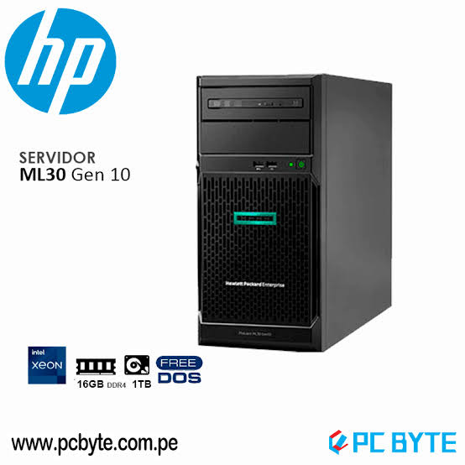 DISTRISANT COLOMBIA SAS |  | https://clonesyperifericos.com/comprar/procesador-amd-ryzen-5-9600-am5-5-2-ghz/ | Servidor Lenovo ThinkSystem ST50 3LFF (Torre), procesador Intel Xeon E-2224 3.50 GHz, 4 núcleos, RAM 16 GB DDR4 ECC, HDD Enterprise 1 TB SATA 7.2K RPM, controladora Intel VROC/AHCI, DVD-RW y puertos de red GbE. | $2,300,000 | $2,737,000 | No aplica | No aplica | CONTADO | Producto usado. Garantía de 6 meses. Precio publicado sin IVA. No incluye sistema operativo. Soporta hasta 3 discos LFF. Sujeto a disponibilidad de inventario. | 12 meses
N.º 3 | MERCADO LIBRE – CAMILO HERNANDEZ SOLUCIONES | 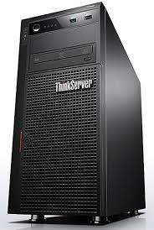 | https://www.mercadolibre.com.co/servidor-lenovo-thinkserver-ts440-xeon-ram-16gb-600gbx2-sas/up/MCOU3051483357 | Servidor Lenovo ThinkServer TS440 reacondicionado, procesador Intel Xeon E3-1226 V3, 16 GB de RAM, almacenamiento de 1,2 TB mediante 2 discos SAS de 600 GB, sistema operativo Windows Server Standard preinstalado y posibilidad de expansión. | $950,000 | $950,000 | No aplica | No aplica | CONTADO | Producto reacondicionado en condición “Bueno”. Garantía del vendedor de 12 meses. Tiene 2 discos SAS de 600 GB cada uno. Más de 25 unidades vendidas según la publicación. | 12 meses

(a) Se deben presentar tres (3) presupuestos cuando: El valor del gasto supere el monto de pesos un mil ($ 1.000,00). Se pueden presentar al menos tres (3) solicitudes de cotización (del bien o servicio a contratar) cursadas a tres o más empresas oferentes. La selección del proveedor se hará con el criterio del más bajo precio. En caso de no contar con tres (3) presupuestos, o no poder seleccionar al proveedor que ofrece menor precio, presentar este cuadro una nota de justificación siguiendo las pautas del ítem (XX)

(b) Ejemplos: En el caso de viajes, indicar Origen/Destino (si corresponde también escalas) Si se tratara de servicios tipo catering, indicar las cantidades de asistentes, así como los días en que se demanda la prestación del servicio. Si fuera papelería indicar, cantidades de afiches, trípticos, etc.

ram nosotros
 |  |  | CUADRO DE COTIZACIONES

Cuadro Comparativo de Cotizaciones

Presupuestos (a) | Empresa (Nombre fiscal de la empresa) | Imágenes | N.º de CUIT, Dirección, Teléfono (Datos de la empresa) | Descripción del bien/servicio (Características de los bienes/servicios) | Importe Unitario (moneda nacional) | Importe Total IVA incluido (moneda nacional) | Importe Total (moneda extranjera) | Tipo de cambio | Forma de Pago (Contado o Cheque) | Observaciones | Garantía
N.º 1 | 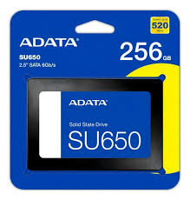 MPC STORE |  | https://mpcstore.co/disco-solido-ssd-adata-su650-sata-de-256-gb-6gbs | Unidad de estado sólido ADATA SU650 de 256 GB, interfaz SATA III, formato 2,5", tecnología 3D NAND y velocidad de transferencia de hasta 6 Gb/s. | $95,900 | $95,900 | No aplica | No aplica | CONTADO | SSD interno de 256 GB. Adecuado para computadores compatibles con SATA. Producto nuevo según la referencia consultada. | 30 días
N.º 2 | 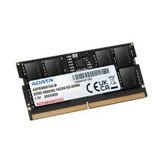 GAMERS COLOMBIA |  | https://gamerscolombia.com/products/memoria-adata-16gb-ddr5-5600mhz-para-portatil-alto-rendimiento-bajo-consumo-compatible-con-laptops-ddr5-copia | Memoria RAM ADATA de 16 GB DDR5 a 5600 MHz para portátil. Diseñada para equipos compatibles con memoria DDR5 SO-DIMM, con alto rendimiento y bajo consumo. | $1,090,000 | $1,090,000 | No aplica | No aplica | CONTADO | Memoria para portátil. DDR5, 16 GB y 5600 MHz. La tienda indica garantía nacional de hasta 24 meses. (Gamers Colombia) | 24 meses
N.º 3 | 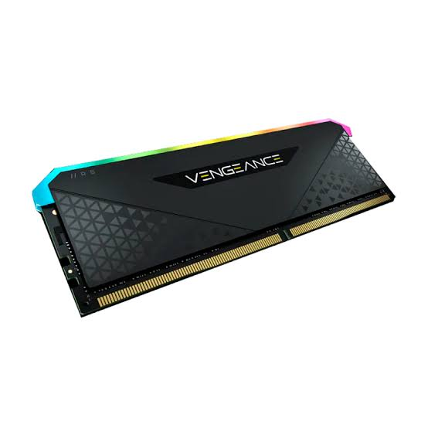 SPEED LOGIC |  | https://speedlogic.com.co/tienda/memorias-ram/memoria-ram-ddr4-8g-3200-corsair-vengeance-rgb-rs/ | Memoria RAM Corsair Vengeance RGB RS de 8 GB DDR4 a 3200 MHz, diseñada para computadores de escritorio compatibles con DDR4. Cuenta con iluminación RGB. | $349,000 | $349,000 | No aplica | No aplica | CONTADO | Producto publicado en oferta. Precio anterior $379.000 y precio actual $349.000. Sujeto a disponibilidad. (Speed Logic) | 30 días

(a) Se deben presentar tres (3) presupuestos cuando: El valor del gasto supere el monto de pesos un mil ($ 1.000,00). Se pueden presentar al menos tres (3) solicitudes de cotización (del bien o servicio a contratar) cursadas a tres o más empresas oferentes. La selección del proveedor se hará con el criterio del más bajo precio. En caso de no contar con tres (3) presupuestos, o no poder seleccionar al proveedor que ofrece menor precio, presentar este cuadro una nota de justificación siguiendo las pautas del ítem (XX)

(b) Ejemplos: En el caso de viajes, indicar Origen/Destino (si corresponde también escalas) Si se tratara de servicios tipo catering, indicar las cantidades de asistentes, así como los días en que se demanda la prestación del servicio. Si fuera papelería indicar, cantidades de afiches, trípticos, etc.

Tarjeta de video nosotros
 |  |  | CUADRO DE COTIZACIONES

Cuadro Comparativo de Cotizaciones

Presupuestos (a) | Empresa (Nombre fiscal de la empresa) | Imágenes | N.º de CUIT, Dirección, Teléfono (Datos de la empresa) | Descripción del bien/servicio (Características de los bienes/servicios) | Importe Unitario (moneda nacional) | Importe Total IVA incluido (moneda nacional) | Importe Total (moneda extranjera) | Tipo de cambio | Forma de Pago (Contado o Cheque) | Observaciones | Garantía
N.º 1 | 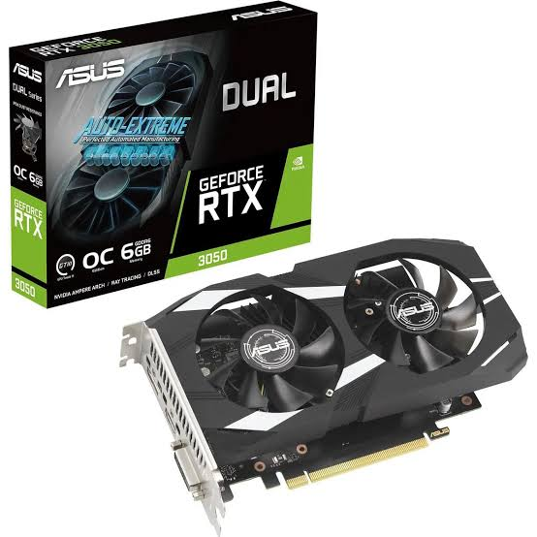 SPEED LOGIC |  | https://speedlogic.com.co/tienda/tarjetas-graficas/nvidia/tarjeta-de-video-nvidia-geforce-asus-rtx-3050-dual-oc-auto-ex-6-gigas/ | Tarjeta gráfica ASUS Dual GeForce RTX 3050 OC Edition, 6 GB GDDR6, interfaz PCI Express 4.0, 2304 núcleos CUDA, memoria de 14 Gbps, interfaz de memoria de 96 bits, HDMI 2.1 y DisplayPort 1.4a. Cuenta con dos ventiladores y diseño de 2 ranuras. (Speed Logic) | $1,159,000 | $1,159,000 | No aplica | No aplica | CONTADO | Producto en oferta. Precio anterior $1.525.000. La publicación consultada indica disponibilidad de 4 unidades. (Speed Logic) | 30 días
N.º 2 | 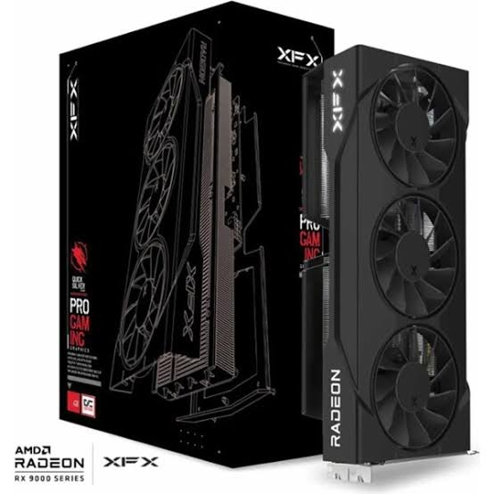 ENJOY VIDEOGAMES |  | https://enjoyvideogames.com.co/product/tarjeta-de-video-xfx-swift-amd-radeon-rx-9060-xt-16gb-oc/ | Tarjeta gráfica XFX SWIFT Radeon RX 9060 XT, 16 GB GDDR6, interfaz PCI Express 5.0 x16, 2048 procesadores de flujo, frecuencia Boost de hasta 3320 MHz, memoria de 20.000 MHz, interfaz de memoria de 128 bits, HDMI 2.1b y 2 DisplayPort 2.1a. (Enjoy VideoGames) | $1,750,000 | $1,750,000 | No aplica | No aplica | CONTADO | Producto nuevo. La publicación consultada aparece sin existencias. También existe una versión disponible para reserva por $1.670.000. (Enjoy VideoGames) | 12 meses
N.º 3 | 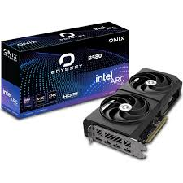 ENJOY VIDEOGAMES |  | https://enjoyvideogames.com.co/product/tarjeta-de-video-onix-odyssey-arc-b580-12gb/ | Tarjeta gráfica ONIX ODYSSEY Intel Arc B580, 12 GB GDDR6, interfaz PCI Express 4.0 x8, 20 Xe Cores, frecuencia de núcleo de 2670 MHz, memoria de 19.000 MHz, interfaz de memoria de 192 bits, HDMI 2.1 y 3 DisplayPort 1.4a. (Enjoy VideoGames) | $1,370,000 | $1,370,000 | No aplica | No aplica | CONTADO | Producto nuevo. Actualmente aparece agotado. Cuenta con dos ventiladores, consumo de 193 W y fuente recomendada de 600 W. (Enjoy VideoGames) | 12 meses

(a) Se deben presentar tres (3) presupuestos cuando: El valor del gasto supere el monto de pesos un mil ($ 1.000,00). Se pueden presentar al menos tres (3) solicitudes de cotización (del bien o servicio a contratar) cursadas a tres o más empresas oferentes. La selección del proveedor se hará con el criterio del más bajo precio. En caso de no contar con tres (3) presupuestos, o no poder seleccionar al proveedor que ofrece menor precio, presentar este cuadro una nota de justificación siguiendo las pautas del ítem (XX)

(b) Ejemplos: En el caso de viajes, indicar Origen/Destino (si corresponde también escalas) Si se tratara de servicios tipo catering, indicar las cantidades de asistentes, así como los días en que se demanda la prestación del servicio. Si fuera papelería indicar, cantidades de afiches, trípticos, etc.

Procesador Nosotros
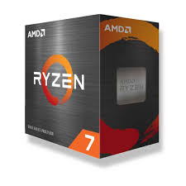
 |  |  | CUADRO DE COTIZACIONES

Cuadro Comparativo de Cotizaciones

Presupuestos (a) | Empresa (Nombre fiscal de la empresa) | Imágenes | N.º de CUIT, Dirección, Teléfono (Datos de la empresa) | Descripción del bien/servicio (Características de los bienes/servicios) | Importe Unitario (moneda nacional) | Importe Total IVA incluido (moneda nacional) | Importe Total (moneda extranjera) | Tipo de cambio | Forma de Pago (Contado o Cheque) | Observaciones | Garantía
N.º 1 | CLONES Y PERIFÉRICOS |  | https://clonesyperifericos.com/comprar/procesador-amd-ryzen-7-5800xt/ | Procesador AMD Ryzen 7 5800XT, socket AM4, 8 núcleos y 16 hilos, frecuencia base de 3,8 GHz y frecuencia máxima de hasta 4,8 GHz. Cuenta con 32 MB de caché L3 y arquitectura Zen 3. | $1,097,000 | $1,097,000 | No aplica | No aplica | CONTADO | Procesador para plataforma AM4. La referencia consultada aparece sin disipador incluido. | 30 días
N.º 2 | 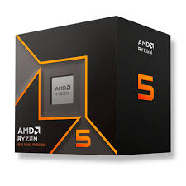 CLONES Y PERIFÉRICOS |  | https://clonesyperifericos.com/comprar/procesador-amd-ryzen-5-9600-am5-5-2-ghz/ | Procesador AMD Ryzen 5 9600, socket AM5, 6 núcleos y 12 hilos, frecuencia base de 3,8 GHz y hasta 5,2 GHz. Utiliza arquitectura Zen 5 y memoria DDR5. | $992,000 | $992,000 | No aplica | No aplica | CONTADO | Procesador de nueva plataforma AM5. Compatible con memorias DDR5. Precio consultado para la referencia de Clones y Periféricos. | 30 días
N.º 3 |  CLONES Y PERIFÉRICOS |  | https://clonesyperifericos.com/comprar/intel-core-ultra-9-285k-unlocked-series-2/ | Procesador Intel Core Ultra 9 285K, socket LGA1851, 24 núcleos y 24 hilos, frecuencia base de 3,7 GHz y hasta 5,7 GHz. Cuenta con 36 MB de caché y arquitectura Intel Core Ultra de segunda generación. | Consultar precio en la publicación | Consultar precio | No aplica | No aplica | CONTADO | Procesador de gama alta. Requiere placa madre compatible con socket LGA1851 y memoria DDR5. | 30 días

(a) Se deben presentar tres (3) presupuestos cuando: El valor del gasto supere el monto de pesos un mil ($ 1.000,00). Se pueden presentar al menos tres (3) solicitudes de cotización (del bien o servicio a contratar) cursadas a tres o más empresas oferentes. La selección del proveedor se hará con el criterio del más bajo precio. En caso de no contar con tres (3) presupuestos, o no poder seleccionar al proveedor que ofrece menor precio, presentar este cuadro una nota de justificación siguiendo las pautas del ítem (XX)

(b) Ejemplos: En el caso de viajes, indicar Origen/Destino (si corresponde también escalas) Si se tratara de servicios tipo catering, indicar las cantidades de asistentes, así como los días en que se demanda la prestación del servicio. Si fuera papelería indicar, cantidades de afiches, trípticos, etc.

software licencia
 |  |  | CUADRO DE COTIZACIONES

Cuadro Comparativo de Cotizaciones

Presupuestos (a) | Empresa (Nombre fiscal de la empresa) | Imágenes | N.º de CUIT, Dirección, Teléfono (Datos de la empresa) | Descripción del bien/servicio (Características de los bienes/servicios) | Importe Unitario (moneda nacional) | Importe Total IVA incluido (moneda nacional) | Importe Total (moneda extranjera) | Tipo de cambio | Forma de Pago (Contado o Cheque) | Observaciones
N.º 1 |  AMAZON – MICROSOFT |  | https://www.amazon.com/-/es/Actualizaci%C3%B3n-Windows-desde-descarga-digital/dp/B09WCTTXQ6/ref=sr_1_1?adgrpid=195104681272&dib=eyJ2IjoiMSJ9.bHC2fZT_0VH7GHrEVeyUmYgtjUp1qagkTq3MMa1iNzmK7V4UAMLc78MUg3Dy8ZiCFBnu8JBIPmItUu7-0fd4gzzCSiC8fxp6FH2bPAaZY4oMC5NEVDK6-nGdjtViSK7JbUFz_lQLWgzWHUsGXDW9OXBViBoOW2C-echQEPCI-78YuYBTAk92wC3W9q9wu--38OAfn_nIHXw-Gd2XoXGHLuxvGRk2NPYRabl44Tybgh0.rUO6yA_fRMu05VdPtFKA1pQFUt5dmpGCTkcxATqLWXY&dib_tag=se&hvadid=801315621075&hvdev=c&hvlocphy=9197987&hvnetw=g&hvqmt=b&hvrand=16179307665044770923&hvtargid=kwd-822631736353&hydadcr=14660_13759010&keywords=win+11+pro&mcid=dcdbddb5b2ea33b6a75425ea792cccc9&qid=1787276576&sr=8-1 | Actualización digital de Windows 11 Pro desde Windows 11 Home. Incluye las funciones profesionales de Windows 11 Pro, herramientas de seguridad, cifrado y administración. Es una licencia de descarga digital. (amazon.com) | US$99 | Aprox. $395.000 COP* | US$99 | $3.990 COP/USD* | CONTADO | Producto digital. Requiere tener Windows 11 Home para realizar la actualización. El precio de referencia encontrado es US$99. (pricehistory.app)
N.º 2 | 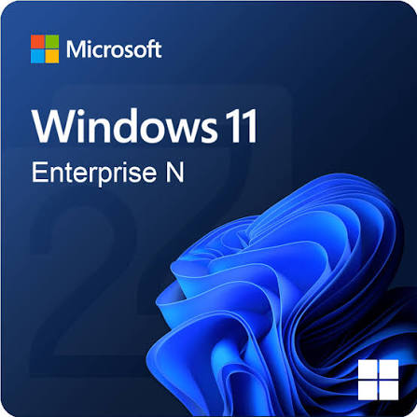 REVOLUTION SOFT |  | https://revolutionsoft.com.co/windows-11/windows-11-enterprise.html | Licencia digital de Windows 11 Enterprise para 1 PC, con funciones de seguridad empresarial, administración avanzada de dispositivos, Windows Defender, BitLocker, Hyper-V, Windows Sandbox y soporte para Windows Update for Business. | $99,000 | $117,810 | No aplica | No aplica | CONTADO | La página muestra $99.000 sin impuestos. Incluye clave de activación, factura, documentación y archivo de instalación. Indica licencia de por vida y entrega digital por correo. (Revolution Soft)
N.º 3 | 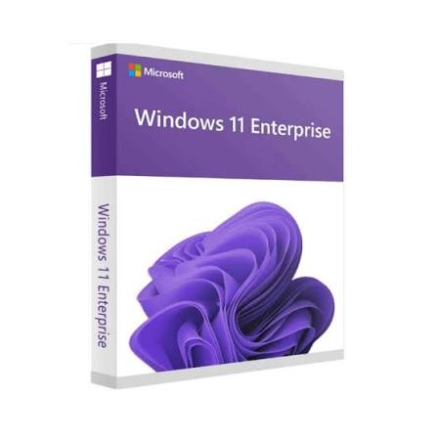 REVOLUTION SOFT |  | https://revolutionsoft.com.co/windows-11/win-11-enterprise-iot-ltsc-2024.html?_gl=1*bvlhd3*_up*MQ..*_gs*MQ..*_ga*MTI5NzM5MDQ0MC4xNzg3Mjc2MjE0*_ga_C64VX5E0B0*czE3ODcyNzYyMTIkbzEkZzAkdDE3ODcyNzYyMTIkajYwJGwwJGgw&gclid=CjwKCAjwy5rUBhB5EiwAIoAtCmDwaQCE_Zwi79iK-bssQ9ySKexEvj-9Cv-tSWrvutVSiv3nrLTkJRoCEuoQAvD_BwE&gbraid=0AAAAAp0tselk7fwrIU_ydBotWM9p9erer | Windows 11 Enterprise IoT LTSC 2024, edición orientada a organizaciones y entornos profesionales. Ofrece funciones avanzadas de seguridad, administración y conectividad, además de soporte prolongado. | $99,000 | $117,810 | No aplica | No aplica | CONTADO | La página de Revolution Soft muestra el producto a $99.000 y disponible. Está orientado principalmente a organizaciones y entornos empresariales. (Revolution Soft)

(a) Se deben presentar tres (3) presupuestos cuando: El valor del gasto supere el monto de pesos un mil ($ 1.000,00). Se pueden presentar al menos tres (3) solicitudes de cotización (del bien o servicio a contratar) cursadas a tres o más empresas oferentes. La selección del proveedor se hará con el criterio del más bajo precio. En caso de no contar con tres (3) presupuestos, o no poder seleccionar al proveedor que ofrece menor precio, presentar este cuadro una nota de justificación siguiendo las pautas del ítem (XX)

(b) Ejemplos: En el caso de viajes, indicar Origen/Destino (si corresponde también escalas) Si se tratara de servicios tipo catering, indicar las cantidades de asistentes, así como los días en que se demanda la prestación del servicio. Si fuera papelería indicar, cantidades de afiches, trípticos, etc.

licencia visual
 |  |  | CUADRO DE COTIZACIONES

Cuadro Comparativo de Cotizaciones

Presupuestos (a) | Empresa (Nombre fiscal de la empresa) | Imágenes | N.º de CUIT, Dirección, Teléfono (Datos de la empresa) | Descripción del bien/servicio (Características de los bienes/servicios) | Importe Unitario (moneda nacional) | Importe Total IVA incluido (moneda nacional) | Importe Total (moneda extranjera) | Tipo de cambio | Forma de Pago (Contado o Cheque) | Observaciones
N.º 1 | REVOLUTION SOFT | 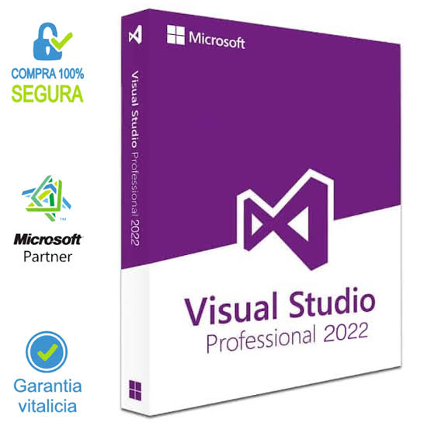 | https://revolutionsoft.com.co/programacion/microsoft-visual-studio-2022-professional.html?gad_source=1&gad_campaignid=23455508345&gbraid=0AAAAAp0tsekNsoQ9g1HLRK3lgQ6Z5BgZy&gclid=CjwKCAjwy5rUBhB5EiwAIoAtCtwvD8h_etVSEIDIbbFJziE93mQH-R7brRPkH-WAGHdadz1xQKLNMRoC8FwQAvD_BwE | Entorno de desarrollo integrado Microsoft Visual Studio 2022 Professional, destinado al desarrollo de aplicaciones. Incluye herramientas de programación, depuración, pruebas y colaboración. Permite desarrollar aplicaciones para diferentes plataformas. (revolutionsoft.com.co) | $99,000 | $117,810 | No aplica | No aplica | CONTADO | Licencia digital. Revolution Soft indica envío instantáneo por correo, garantía de por vida para sus licencias perpetuas y soporte 24/7. (revolutionsoft.com.co)
N.º 2 | GAMERS OUTLET |  | https://www.gamers-outlet.net/es/buy-microsoft-visual-studio-2022-professional-cd-key-global?currency=USD&gad_source=1&gad_campaignid=21077601274&gbraid=0AAAAApPugwEf4e5wuC5UdOoccU912669O&gclid=CjwKCAjwy5rUBhB5EiwAIoAtCnNaC_5lgwIjeZR_W4-VCg97gDp3TpyOen3azvQEMlJr4ypsUb2dDRoCF2IQAvD_BwE | Microsoft Visual Studio 2022 Professional, licencia global de por vida. IDE de 64 bits con herramientas profesionales para proyectos de diferentes tamaños y complejidades. Incluye herramientas para .NET, C++, desarrollo web, depuración, pruebas y colaboración. (gamers-outlet.net) | US$5,18 | Aprox. $20.668 COP* | US$5,18 | $3.990 COP/USD* | CONTADO | Licencia digital global, entrega inmediata y gratuita. La publicación indica que la clave es válida para 1 PC o 1 instalación y que se encuentra disponible. (gamers-outlet.net)
N.º 3 | GAMERS OUTLET | 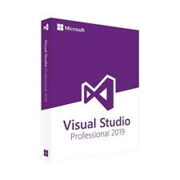 | https://www.gamers-outlet.net/es/buy-microsoft-visual-studio-2019-professional-cd-key-global?currency=USD&gad_source=1&gad_campaignid=21077601274&gbraid=0AAAAApPugwEf4e5wuC5UdOoccU912669O&gclid=CjwKCAjwy5rUBhB5EiwAIoAtCjTTTOOywVtTrgjyK3r1ZMVr_xN33f6vGnuMb5FCcO9RQ7bd5ch9dRoCK68QAvD_BwE | Microsoft Visual Studio 2019 Professional, licencia global de por vida. Plataforma de desarrollo con herramientas de programación, IntelliSense, depuración y diagnóstico. Permite desarrollar aplicaciones de escritorio, web, móviles y servicios. (gamers-outlet.net) | US$3,74 | Aprox. $14.923 COP* | US$3,74 | $3.990 COP/USD* | CONTADO | Licencia digital global. La página de productos de Gamers Outlet la muestra disponible. Es una versión anterior a Visual Studio 2022. (gamers-outlet.net)

(a) Se deben presentar tres (3) presupuestos cuando: El valor del gasto supere el monto de pesos un mil ($ 1.000,00). Se pueden presentar al menos tres (3) solicitudes de cotización (del bien o servicio a contratar) cursadas a tres o más empresas oferentes. La selección del proveedor se hará con el criterio del más bajo precio. En caso de no contar con tres (3) presupuestos, o no poder seleccionar al proveedor que ofrece menor precio, presentar este cuadro una nota de justificación siguiendo las pautas del ítem (XX)

(b) Ejemplos: En el caso de viajes, indicar Origen/Destino (si corresponde también escalas) Si se tratara de servicios tipo catering, indicar las cantidades de asistentes, así como los días en que se demanda la prestación del servicio. Si fuera papelería indicar, cantidades de afiches, trípticos, etc.

windows 11 licencia
 |  |  | CUADRO DE COTIZACIONES

Cuadro Comparativo de Cotizaciones

Presupuestos (a) | Empresa (Nombre fiscal de la empresa) | Imágenes | N.º de CUIT, Dirección, Teléfono (Datos de la empresa) | Descripción del bien/servicio (Características de los bienes/servicios) | Importe Unitario (moneda nacional) | Importe Total IVA incluido (moneda nacional) | Importe Total (moneda extranjera) | Tipo de cambio | Forma de Pago (Contado o Cheque) | Observaciones
N.º 1 | REVOLUTION SOFT | 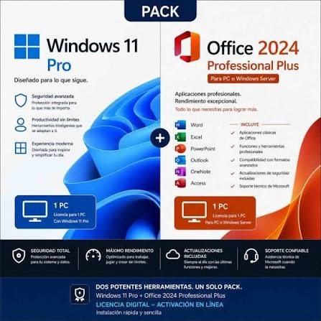 | https://revolutionsoft.com.co/packs/licencia-windows-11-pro-office-2024.html?utm_source=google&utm_medium=cpc&utm_campaign=22973578077&utm_content=&utm_term=&gad_source=1&gad_campaignid=22983925327&gbraid=0AAAAAp0tsekRaMHVt41Vv8nf--IpFYKhJ&gclid=CjwKCAjwy5rUBhB5EiwAIoAtCp2Q6YDV_B8er3y5ZsUPwue8gEfYzb4-0IKxxVGFHwcd_dWj2wlWDBoCKbQQAvD_BwE | Pack que incluye Windows 11 Pro + Microsoft Office 2024, con licencias digitales para activar el sistema operativo y la suite ofimática. Office incluye herramientas como Word, Excel, PowerPoint, Outlook y otras aplicaciones. | $99,000 | $117,810 | No aplica | No aplica | CONTADO | Licencias digitales. Entrega por correo electrónico. Precio publicado sin impuestos.
N.º 2 | LA TIENDA DE LAS LICENCIAS |  | https://latiendadelaslicencias.com/es/office-2024/windows-11-pro-office-2024-pro-plus.html?utm_source=google&utm_medium=cpc&utm_campaign=23675766400&utm_content=&utm_term=&gad_source=1&gad_campaignid=23675781250&gbraid=0AAAAADkr1QqL_rEx8ISQo_tpsT7jyztFx&gclid=CjwKCAjwy5rUBhB5EiwAIoAtCoCr55R7KCOTUkDiA30zy8qPSaV5x9Xoxa213AJNVfhDWOl0L2kNjhoC75oQAvD_BwE | Pack para 1 PC que contiene Windows 11 Pro y Office 2024 Professional Plus. Incluye dos claves de producto y licencia permanente. Office incluye Word, Excel, PowerPoint, Outlook, Access y OneNote. (La Tienda de las Licencias) | US$35,05 | US$35,05 | US$35,05 | No aplica | CONTADO | Precio mostrado con impuestos incluidos. Entrega digital inmediata por correo electrónico. La página indica un ahorro del 30 % frente a comprar ambos productos por separado. (La Tienda de las Licencias)
N.º 3 | REVOLUTION SOFT | 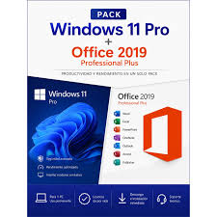 | https://revolutionsoft.com.co/packs/licencia-windows-11-pro-office-2019.html?utm_source=google&utm_medium=cpc&utm_campaign=22973578077&utm_content=&utm_term=&gad_source=1&gad_campaignid=22983925327&gbraid=0AAAAAp0tsekRaMHVt41Vv8nf--IpFYKhJ&gclid=CjwKCAjwy5rUBhB5EiwAIoAtCsS9HJiHi710JE2lsmfkd96AkMOndGXOR9x5Ru-bhJdJN7nDZKtzpBoCDgsQAvD_BwE | Pack compuesto por Windows 11 Pro + Microsoft Office 2019, destinado a proporcionar el sistema operativo y una suite ofimática en una sola compra. | $99,000 | $117,810 | No aplica | No aplica | CONTADO | Licencias digitales. Office 2019 corresponde a una versión anterior a Office 2024. Precio publicado sin impuestos.

(a) Se deben presentar tres (3) presupuestos cuando: El valor del gasto supere el monto de pesos un mil ($ 1.000,00). Se pueden presentar al menos tres (3) solicitudes de cotización (del bien o servicio a contratar) cursadas a tres o más empresas oferentes. La selección del proveedor se hará con el criterio del más bajo precio. En caso de no contar con tres (3) presupuestos, o no poder seleccionar al proveedor que ofrece menor precio, presentar este cuadro una nota de justificación siguiendo las pautas del ítem (XX)

(b) Ejemplos: En el caso de viajes, indicar Origen/Destino (si corresponde también escalas) Si se tratara de servicios tipo catering, indicar las cantidades de asistentes, así como los días en que se demanda la prestación del servicio. Si fuera papelería indicar, cantidades de afiches, trípticos, etc.

licencia SQL
 |  |  | CUADRO DE COTIZACIONES

Cuadro Comparativo de Cotizaciones

Presupuestos (a) | Empresa | Imágenes | N.º de CUIT, Dirección, Teléfono (Datos de la empresa) | Descripción del bien/servicio (b) Características | Importe Unitario (moneda nacional) | Importe Total IVA incluido (moneda nacional) | Importe Total (moneda extranjera) | Tipo de cambio | Forma de Pago | Observaciones
N.º 1 | Revolution Soft | 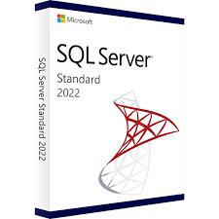 | https://revolutionsoft.com.co/windows-server/sql-server-2022-standard.html?gad_source=1&gad_campaignid=23455508345&gbraid=0AAAAAp0tsekNsoQ9g1HLRK3lgQ6Z5BgZy&gclid=CjwKCAjwy5rUBhB5EiwAIoAtCnS-ZZMuAUAXH-C_vooJMoNlOOv6OZ_xulp6eimw7R9wBF3AwLGW7BoC2ykQAvD_BwE | Microsoft SQL Server 2022 Standard. Licencia perpetua por núcleos. La oferta de Revolution Soft indica licencia para servidores de hasta 24 núcleos, usuarios ilimitados, entrega digital y factura con IVA. (Revolution Soft) | $12.444.900 COP* | $14.818.831 COP* | — | — | CONTADO | Licencia perpetua, entrega digital, factura con IVA y soporte. La página actualmente accesible de Revolution Soft muestra SQL Server 2022 Standard desde 1.089 €, por lo que conviene confirmar el valor exacto de la URL colombiana antes de presentar la cotización. (Revolution Soft)
N.º 2 | 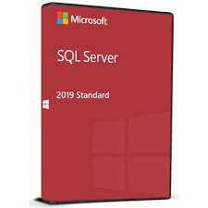 Gamers Outlet |  | https://www.gamers-outlet.net/es/buy-microsoft-sql-server-standard-2019-cd-key-global?currency=USD&gad_source=1&gad_campaignid=21077601274&gbraid=0AAAAApPugwEf4e5wuC5UdOoccU912669O&gclid=CjwKCAjwy5rUBhB5EiwAIoAtCmutFdLUyUNiE1cPFczj-jcwZiLU6QHBToKanf10F92_uDPnnbqSZRoC7l0QAvD_BwE | Microsoft SQL Server Standard 2019. Licencia de por vida/global, clave digital, activación inmediata. El sitio indica que incluye 10 licencias de acceso de cliente (CAL). (Gamers Outlet - CD Keys) | $9.476.504 COP* | $9.476.504 COP* | 9.99€ | Por confirmar | CONTADO | Licencia digital global, entrega electrónica gratuita, soporte 24/7 y producto disponible. El precio que actualmente muestra la página es 9,99 €. (Gamers Outlet - CD Keys)
N.º 3 |  LatinKeys |  | https://latinkeys.com/colombia/producto/sql-server-2022-enterprise/ | Microsoft SQL Server 2022 Enterprise – 1 usuario/servidor. Licencia original, vitalicia, reinstalable y transferible. La página indica licencia para un servidor, virtualización ilimitada y funcionalidades empresariales avanzadas. (Latinkeys) | $1.401.600 COP | $1.401.600 COP | — | — | CONTADO | Licencia ESD de vigencia vitalicia, descarga electrónica, factura/documento de compra y soporte técnico premium. El precio publicado actualmente es $1.401.600 COP, rebajado desde $11.698.000 COP. (Latinkeys)

(a) Se deben presentar tres (3) presupuestos cuando: El valor del gasto supere el monto de pesos un mil ($ 1.000,00). Se pueden presentar al menos tres (3) solicitudes de cotización (del bien o servicio a contratar) cursadas a tres o más empresas oferentes. La selección del proveedor se hará con el criterio del más bajo precio. En caso de no contar con tres (3) presupuestos, o no poder seleccionar al proveedor que ofrece menor precio, presentar este cuadro una nota de justificación siguiendo las pautas del ítem (XX)

(b) Ejemplos: En el caso de viajes, indicar Origen/Destino (si corresponde también escalas) Si se tratara de servicios tipo catering, indicar las cantidades de asistentes, así como los días en que se demanda la prestación del servicio. Si fuera papelería indicar, cantidades de afiches, trípticos, etc.

